Sheet1
 | 食品微生物采样检测箱 W-1型
序号 | 配置产品 | 数量 | 简要技术参数 | 备注（元）
1 | 微型电子天平 | 1个 | 0～500g 灵敏度0.01
2 | 紫外线消毒灯 | 1台 | 便携式
3 | 手动可调式移液器1.0～5.0ml | 1支 | 720110型
4 | 移液头 1.0～5.0ml | 1袋 | 20只/袋
5 | 防泄漏酒精灯 | 1个 | 金属材质
6 | 酒精瓶 | 1个 | 自备酒精
7 | 酒精瓶 | 1个 | 自备75%酒精
8 | 消毒棉球 | 1包 | 50克
9 | 耐高压样品均质罐 | 3个 | 225ml
10 | 无菌样品袋 240×170mm | 5包 | 10个/包
11 | 无菌注射器 | 2支 | 5ml
12 | 采样勺 | 2个 | 不锈钢
13 | 采样镊 | 2个 | 不锈钢
14 | 采样板 | 20片 | 医用压舌板医用压舌板
15 | 多功能剪刀 | 1把 | 不锈钢
16 | 长柄大号棉签 | 1包 | 50只/包
17 | 一次性采样手套 | 1包 | 100只
18 | 试管架 | 1个 | 12孔
19 | 采样管 | 12个 | 15ml
20 | 一次性吸管 3ml | 1包 | 30只/包
21 | 接种棒和接种针 | 1套
22 | 标签纸 | 1袋
23 | 记号笔 | 2支 | 普通型
24 | 塑料储物盒 | 2个 | 175*130*110mm
25 | 餐饮具大肠菌检测纸片教学光盘 | 1张 | vcd
26 | 电子版说明书 | 1张 | 光盘
 |  |  | 以上为箱内物品 | 2154
 |  |  | 以下为选配项目
27 | 菌落总数测试片 | 2包 | 24片/包 | 196
28 | 餐饮具用大肠菌群检测纸片 | 2包 | 10份/包 | 50
29 | 沙门氏菌测试片 | 1包 | 24片/包 | 180
30 | 金黄色葡萄球菌测试片 | 1包 | 24片/包 | 180
31 | 大肠杆菌O157测试片 | 1包 | 24片/包 | 180
32 | 付溶血弧菌测试片 | 1包 | 24片/包 | 190
33 | 阪崎肠杆菌测试片 | 1包 | 24片/包 | 170
34 | 蜡样芽胞杆菌测试片 | 1包 | 24片/包 | 170
35 | 食品中大肠菌群检测试剂盒 （9管法） | 1盒 | 10份/盒 | 220
36 | 水中大肠菌群检测试剂盒 （15管法） | 1盒 | 5份/盒 | 220
37 | 六种致病菌和大肠菌增菌检测试剂盒 | 4盒 | 1份/盒 | 400
 |  |  | 以下为选配箱体
38 | 注塑箱体（含蓝冰） | 1个 | 400×310×380mm | 490
 | 合计 |  |  | 4800

 | 改换ABS铝合金箱体 |  |  | 5170
 | 改换彩色ABS铝合金箱体 |  |  | 5300
 | 增加便携式恒温培养箱 BX-6型 |  |  | 增加1900元
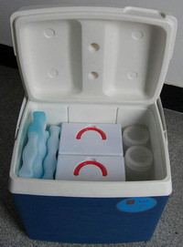
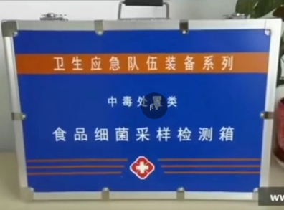
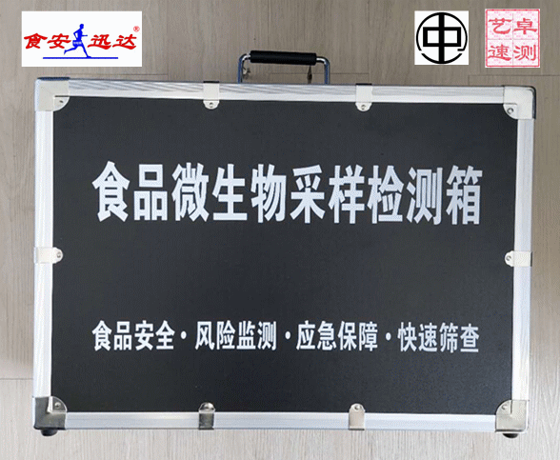
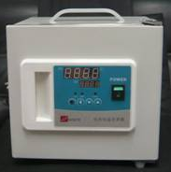

北京食安迅达科技有限公司
电话 010-87703877 QQ:1944394173 微信17343004312 网址 www.bjsaxd.com

 | 下载装箱单 |  | 使用说明书浏览

